Sản Phẩm
MDM | MSP | TSP | ĐVT | GB | BH | GH | ASP | A1 | A2 | A3 | A4 | A5
(Mã Danh mục) | (Mã Sản phẩm) | (Tên Sản Phẩm) | (Đơn vị tính) | (Giá Bán) | (Bảo Hành) | (Giao Hàng) | (Ảnh sản phẩm) | (Ảnh sản phẩm 1) | (Ảnh sản phẩm 2) | (Ảnh sản phẩm 3) | (Ảnh sản phẩm 4) | (Ảnh sản phẩm 5)
Kệ Gỗ Xinh | KD345 | KỆ DÉP 3T45 | Cái | 390,000 | 12 Tháng | Sau 1 ngày |  | 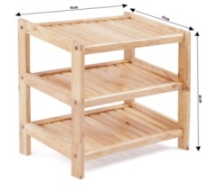 |  | 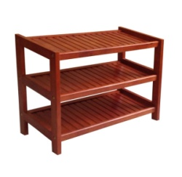
Kệ Gỗ Xinh | KD360 | KỆ DÉP 3T60 | Cái | 450,000 | 12 Tháng | Sau 1 ngày |  | 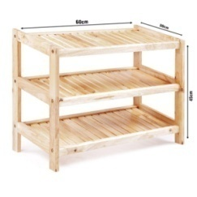 | 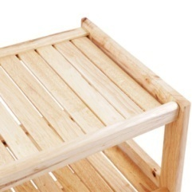 | 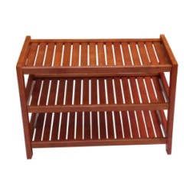 | 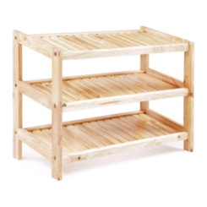
Kệ Gỗ Xinh | KD380 | KỆ DÉP 3T80 | Cái | 495,000 | 12 Tháng | Sau 1 ngày |  |  |  | 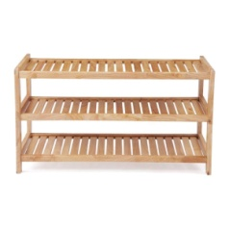 | 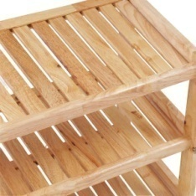 | 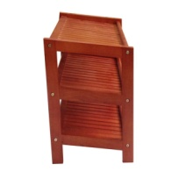
Kệ Gỗ Xinh | KD445 | KỆ DÉP 4T45 | Cái | 450,000 | 12 Tháng | Sau 1 ngày |  | 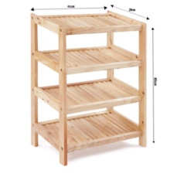 | 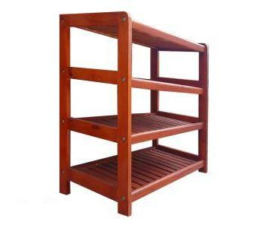 | 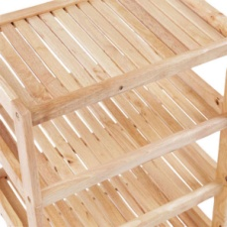
Kệ Gỗ Xinh | KD460 | KỆ DÉP 4T60 | Cái | 510,000 | 12 Tháng | Sau 1 ngày |  | 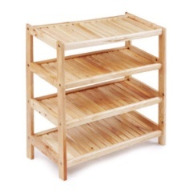 | 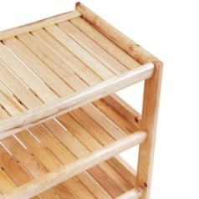 | 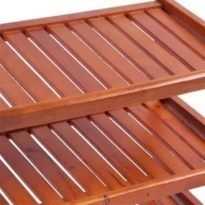 |  | 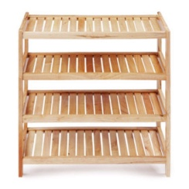
Kệ Gỗ Xinh | KD480 | KỆ DÉP 4T80 | Cái | 555,000 | 12 Tháng | Sau 1 ngày | 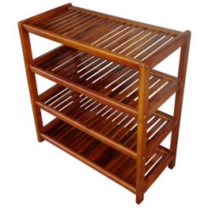 | 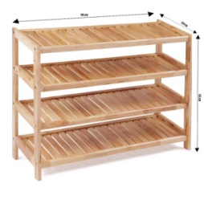 | 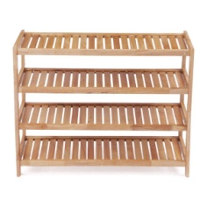 | 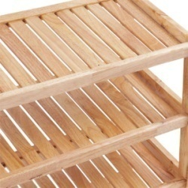 | 
Kệ Gỗ Xinh | KD545 | KỆ DÉP 5T45 | Cái | 510,000 | 12 Tháng | Sau 1 ngày |  | 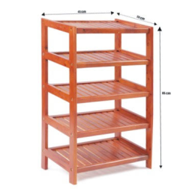 |  |  |  | 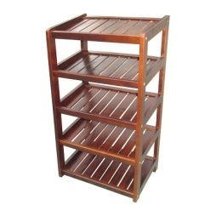

Kệ Âm Thanh | KCD001 | KỆ ĐĨA CD | Cái | 1,400,000 | Trọn đời | Sau 3 ngày
Kệ Âm Thanh | KDM001 | KỆ DÀN MÁY | Cái | 4,200,000 | Trọn đời | Sau 3 ngày
Trang Trí Nhà Bếp | TB001 | TỦ BÀY ĐỒ | Cái | 7,500,000 | 12 Tháng | Sau 3 ngày

